상품제안서
종합구급함 2호 | 상품코드: S38021

 |  |  |  |  |  |  | 02-713-8555 | www.synergygift.co.kr
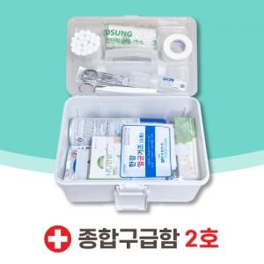

【상세/제작정보】 | <span style="font-size: 14pt;">※ 구성품은 예고 없이 변경될 수 있기에 발주 전 확인 부탁드립니다.</span>

【인쇄/포장옵션】 | 스티커 / 포장불가능

【공급단가】 | 수량 | 20~ | 50~ | 100~ | 300~ | 500~
*VAT별도 | 단가 | 40,950원 | 40,320원 | 39,370원 | 37,800원 | 36,220원

【상품 URL】 | https://www.synergygift.co.kr:443/src/goods_detail.php?gdno=38021

